Solicitud gráfica
 | Área: | Ciencias Naturales |  |  | Fecha:
 | Grado: | 10 |  |  | 2016-02-09
 | Título del tema: | La ciencia y el mundo de la física y la química |  |  | ¿Cuaderno de estudio o recurso? | Cuaderno de Estudio
 | Editor: | Sergio Cuellar Ardila |  |  |  | M5A

 | Código guión o recurso: | CN_10_01_CO | ← Para determinar este código, visite la hoja de Ayuda
 |  |  |  |  | ESPECIFICACIÓN DE ARCHIVOS A ENTREGAR
Núm. | Archivo Shutterstock o ruta en web | Imagen para: | Tipo | Formato | Nombre imagen SMALL | Tamaño imagen SMALL | Nombre imagen ZOOM | Tamaño imagen ZOOM | Descripción | Observaciones
IMG01 | 3° ESO/Física y Química/La ciencia/1. ¿Qué es la ciencia? | Cuaderno de Estudio | Fotografía | Horizontal | CN_10_01_CO_IMG01_small | 526 x 370 px | CN_10_01_CO_IMG01_zoom | 800 x 600 px | Busto Auguste Rodin
IMG02 | 3° ESO/Física y Química/La ciencia/2. La clasificación de las ciencias | Cuaderno de Estudio | Ilustración | Horizontal | CN_10_01_CO_IMG02_small | 526 x 370 px | CN_10_01_CO_IMG02_zoom | 800 x 600 px | Libros, ADN ilustrado
IMG03 | 3° ESO/Física y Química/La ciencia/2. La clasificación de las ciencias/ 2.2 Las ciencias empíricas o experimentales | Cuaderno de Estudio | Fotografía | Horizontal | CN_10_01_CO_IMG03_small | 526 x 370 px | CN_10_01_CO_IMG03_zoom | 800 x 600 px | Pantallas de computador
IMG04 | 100837723 256431334 363213608 373612645 | Cuaderno de Estudio | Fotografía | Horizontal | CN_10_01_CO_IMG04_small | 526 x 370 px | CN_10_01_CO_IMG04_zoom | 800 x 600 px | Termometro - Masa - Multímetro - Calibrador - Cinta métrica | 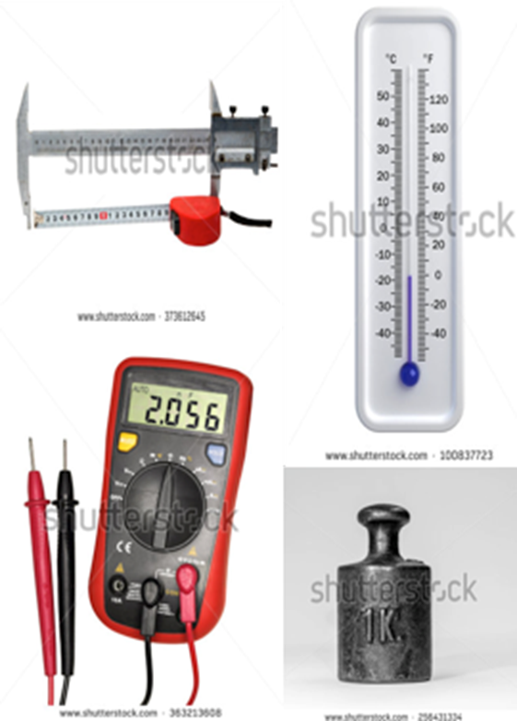 Pertenecen a una sola imagen como en la muestra
IMG05 | https://upload.wikimedia.org/wikipedia/commons/1/1d/Avogadro's_number_in_e_notation.jpg | Cuaderno de Estudio | Ilustración | Horizontal | CN_10_01_CO_IMG05_small | 526 x 370 px | CN_10_01_CO_IMG05_zoom | 800 x 600 px | Numero de Avogadro | Construir otra imagen a partir de ella, pues no tiene muy buena resolución. La idea de la imagen es que simule el resultado obtenido en el display de una calculadora. Se debe escribir el número tal cual aparece en la imagen.
IMG06 | Imagen creada por autor | Cuaderno de Estudio | Ilustración | Horizontal | CN_10_01_CO_IMG06_small | 526 x 370 px | CN_10_01_CO_IMG06_zoom | 800 x 600 px | La notación científica | 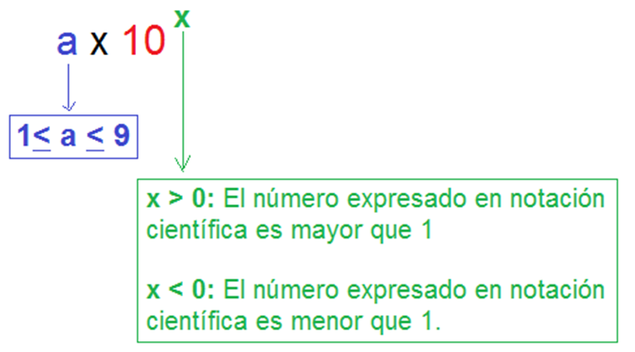 Que quede mas centrado la notación científica, diferenciar los colores
IMG07 | 387427453 | Cuaderno de Estudio | Fotografía | Horizontal | CN_10_01_CO_IMG07_small | 526 x 370 px | CN_10_01_CO_IMG07_zoom | 800 x 600 px | Multimetro con bateria
IMG08 | 3° ESO/Física y Química/La ciencia/4. Las medidas/4.3 Los errores de medición | Cuaderno de Estudio | Fotografía | Horizontal | CN_10_01_CO_IMG08_small | 526 x 370 px | CN_10_01_CO_IMG08_zoom | 800 x 600 px | Balanza analitica
IMG09 | 64789885 | Cuaderno de Estudio | Fotografía | Horizontal | CN_10_01_CO_IMG09_small | 526 x 370 px | CN_10_01_CO_IMG09_zoom | 800 x 600 px | Regla
IMG10 | Imagen para crear | Cuaderno de Estudio | Ilustración | Horizontal | CN_10_01_CO_IMG10_small | 526 x 370 px | CN_10_01_CO_IMG10_zoom | 800 x 600 px | Tiro al blanco | Mantener las imágenes en las posiciones indicadas arriba y abajo y hacerles un marco alrededor y de separación. Revisar la muestra
IMG11 | 3° ESO/Física y Química/La ciencia/5. La física: la materia, el espacio y el tiempo | Cuaderno de Estudio | Ilustración | Horizontal | CN_10_01_CO_IMG11_small | 526 x 370 px | CN_10_01_CO_IMG11_zoom | 800 x 600 px | Isaac Newton
IMG12 | 3° ESO/Física y Química/La ciencia/6. La química: las transformaciones de la materia. | Cuaderno de Estudio | Ilustración | Horizontal | CN_10_01_CO_IMG12_small | 526 x 370 px | CN_10_01_CO_IMG12_zoom | 800 x 600 px | Los alquimistas - cuadro

